フロント流れ
画面流れ | Breath More |  |  | 作成日 | 2022-09-22
 |  |  |  | 更新日 | 2022-10-05 00:29:08

フロント画面流れ

ユーザー |  |  | アドミン

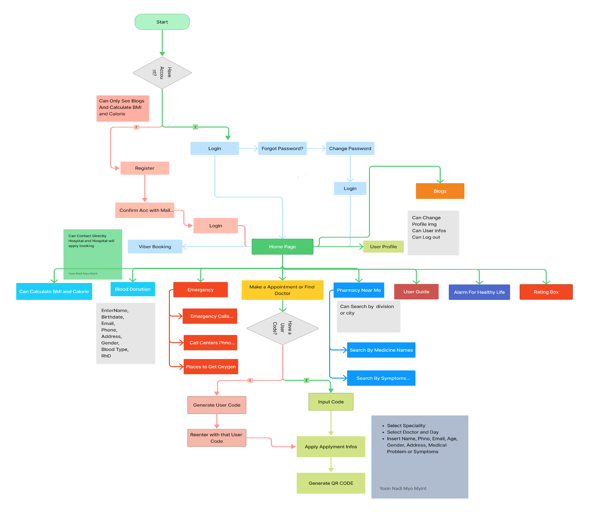

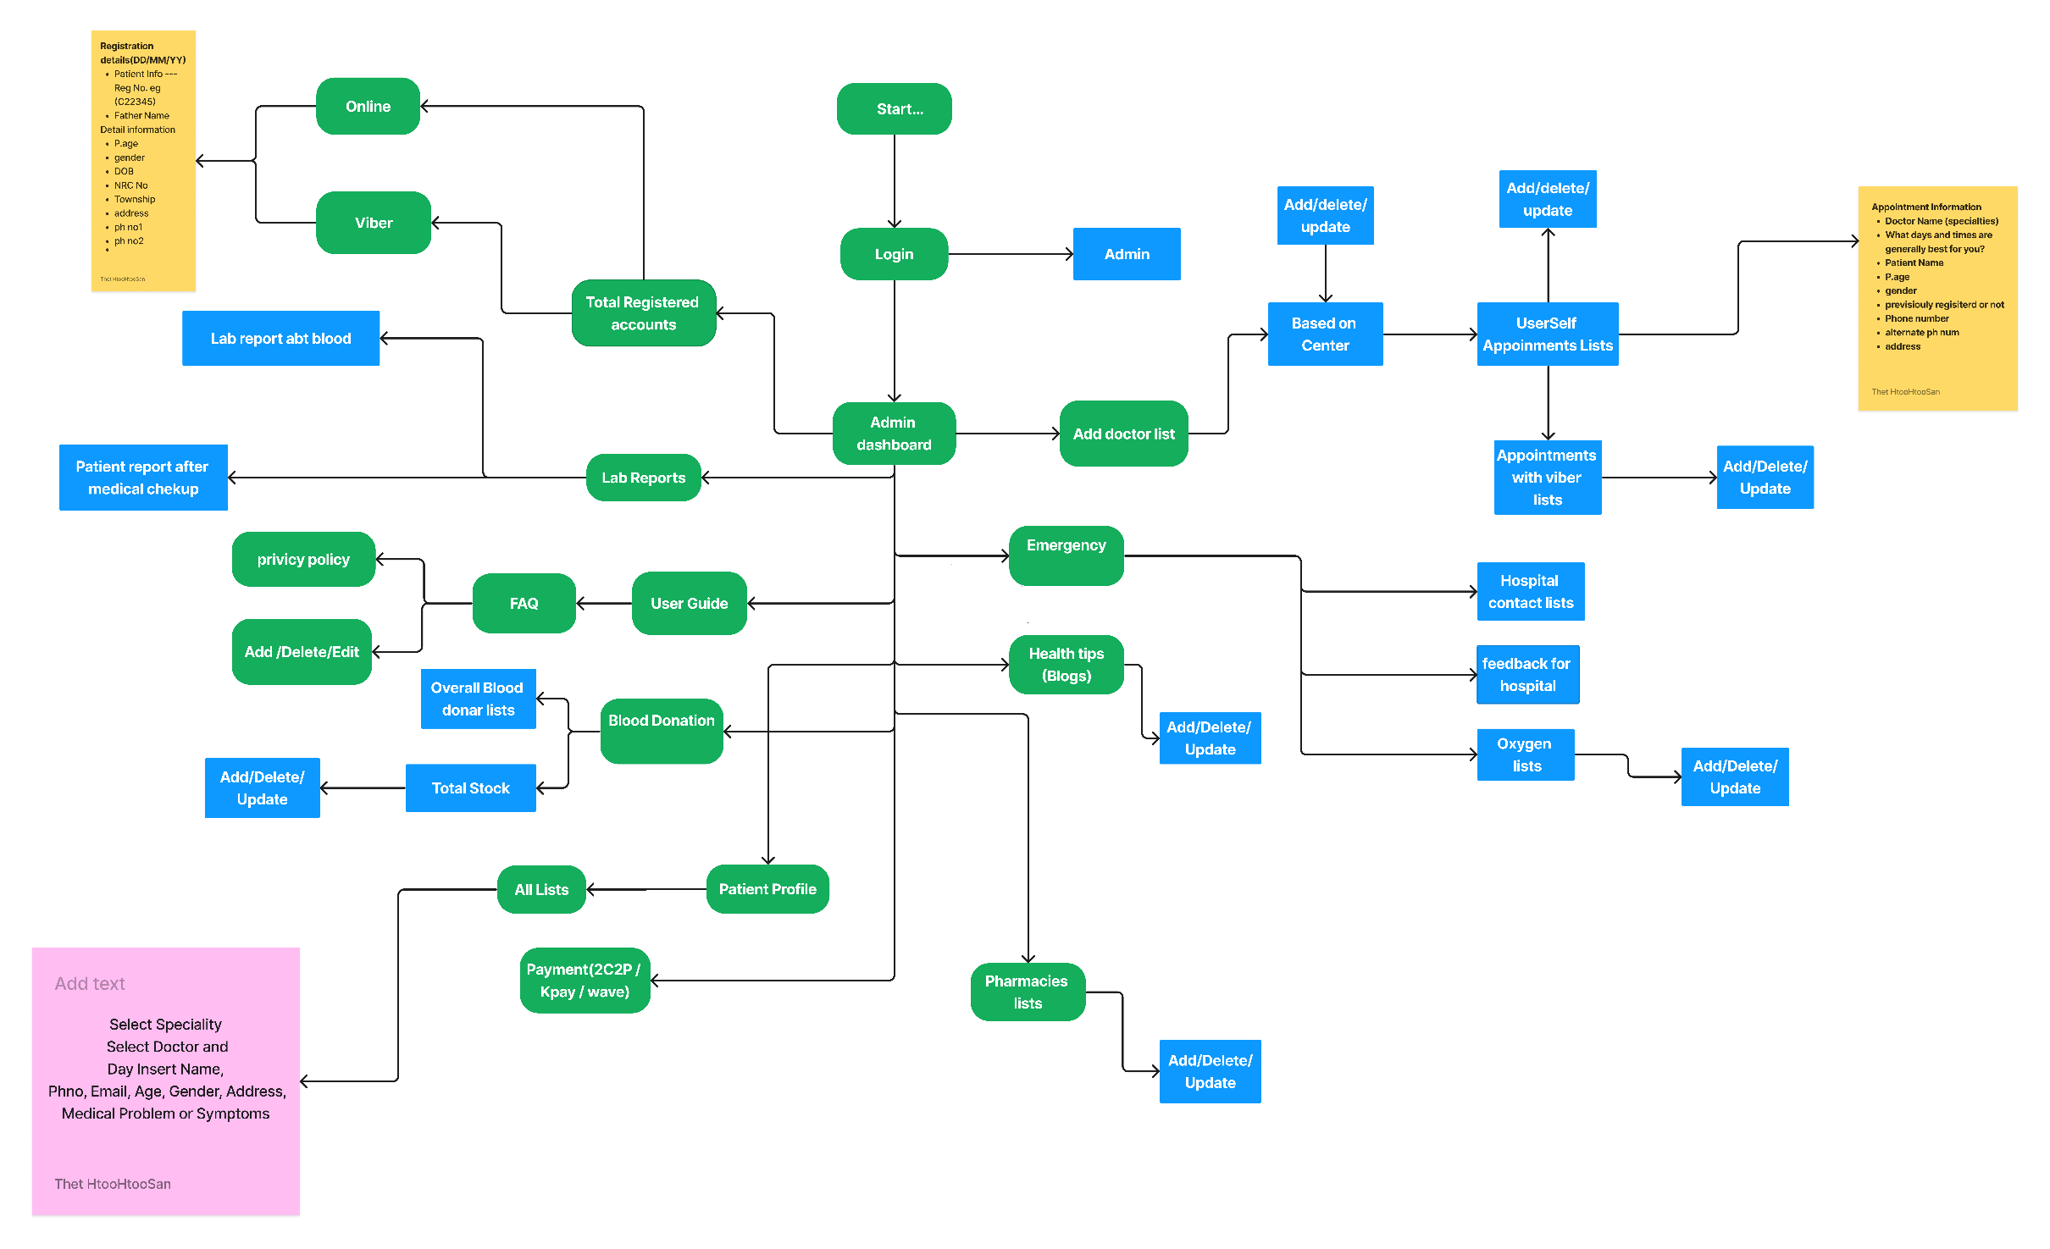

 |  | T_CU_Coin

 | customer_id | Customer ID
 | coin | Coin Balance
 | approve_By | Approve By

